Sheet1
성명 | 김병근
주제 | 바코드 마트놀이
주제 설정 배경 | 아이들의 경제관념을 흥미롭게 접근하기 위한 놀이
Key Wards | 바코드, 어린이(5~8세용), 경제관념
설명 | 1)배경: 아이들에게 경제관념과 놀이를 병행하고자 구상 함. 2) 규칙: 여러상황에 따른 용돈을 주고 있음, 집에 사다 놓은 간식에 바코드를 인쇄 부착하여, 용돈이 있어야 사먹을 수 있게 함 3. 기능: 실제 마트의 제품은 기준정보로 설정하고 바코드가 없는 간식이나 물건은 바코드를 인쇄하여 부착 함 월간 총 구입금액과 개수, 품목별/요일별 레포팅 함(가계부) ※ Database는 mdb로 검토 중 4. 바코드 : 자체적으로 부착한 바코드는 제일 앞에 @를 붙여서 발행하며 품목/단가로 발행하고, 기준정보 설정 ex) @pepero_green/1200
차별성 | 실제 물건을 바탕으로 함
필요 주요 기술 | PC버전: PC, 바코드 스캐너, 일반 프린터, 프로그램 개발(인쇄,스캐닝,레포트,DB) 스마트폰버전: APP 개발, Database

완성된 이미지 또는 설계에 대한 예시
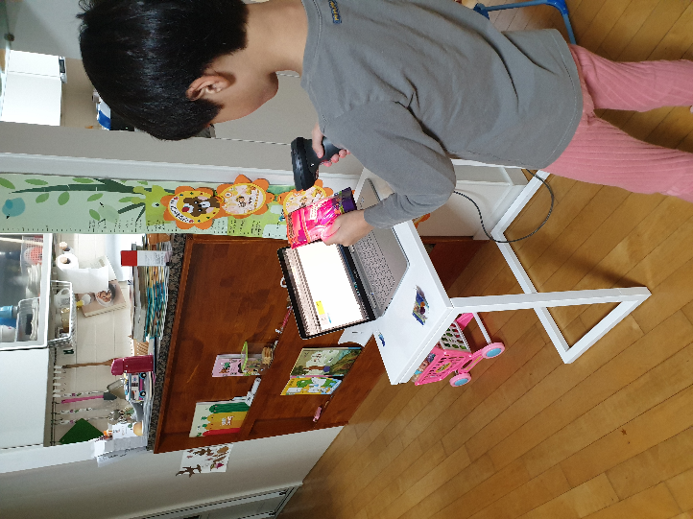 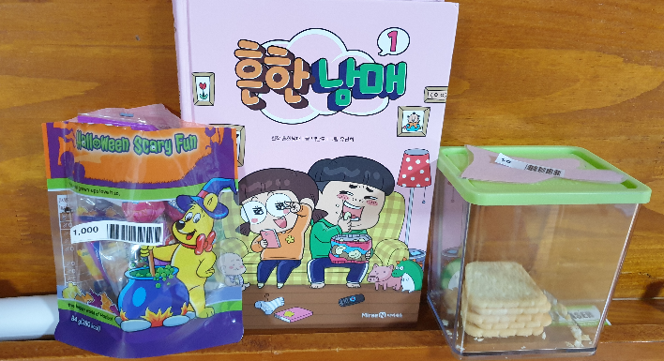 필요시 추가 페이지 작성 가능

장난감,
물건
간식,과자

PC

기준정보

용돈
(심부름
착한일)
PC,
스마트폰

일/월/요일
가계부

